상품제안서
KF-AD 국내산 비말차단용 마스크 | 상품코드: F16137

 |  |  |  |  |  |  | 02-412-0044 | www.easy1.co.kr
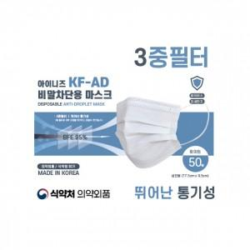 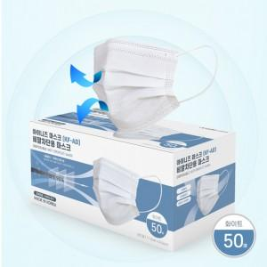

【상세/제작정보】 | 식약청 허가 의약외품 KF-AD 국내산 비말차단용 마스크!

【인쇄/포장옵션】 | 기타 / 50매 박스형

【공급단가】 | 수량 | 1,000~ | 3,000~ | 5,000~ | 10,000~ | 20,000~
*VAT별도 | 단가 | 150원 | 140원 | 140원 | 130원 | 130원

【상품 URL】 | https://easy1.co.kr:443/src/goods_detail.php?gdno=16137

